調査
通信方法について
 | gRPC
 | 異なる言語間であっても通信を行うことでサービス連携を可能にしたフレームワーク
 | RPC：Remote Procedure Call（遠隔手続き呼出し）の略。クライアントからサーバーに実行してほしい処理を要求、サーバーは処理を実行して処理結果を返す、という一連の流れの手続き方法のこと。
 | 異なるプログラミング言語間でデータのやり取りを行うために、IDLの一つのProtocol Buffersが用いられている。←バイナリ形式に変換するため、データ量が小さく、転送も高速。
 | HTTP/2に構築されることで、高効率な通信が可能。(通信の遅延・待機時間減、通信効率上昇、リソース消費減、帯域幅の使用効率上昇)
 | 双方向の通信について
 | gRPCはUnary RPC, Server Streaming RPC, Client Streaming RPC, Bidirectional Streaming RPCの４つの通信方法がある。
 | Server Streaming RPC：１つのリクエストに対してサーバ側の選ぶタイミングで複数のレスポンスを返す。クライアントはレスポンスが終わるまで待機。→リアルタイム更新・PUSH通知の実現
 | magiconion：gRPCとMessagePack for C#がベースの通信フレームワーク。クライアント、サーバーともにC#で統一できる。
 | ：C#インターフェースでgRPCメソッドの表現やMessagePack for C#でシリアライズすることでgRPCベースのRemote Procedure Callが利用できるようになる。
 | ：機能は単発API通信向きの"Service"と双方向通信可能なリアルタイム通信向きの"StreamingHub"がある
 | ：Filterという共通処理の仕組みやGroupというマルチプレイのための仕組みも実装されている
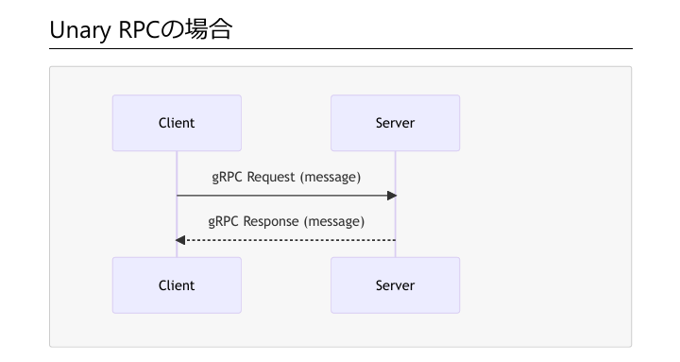
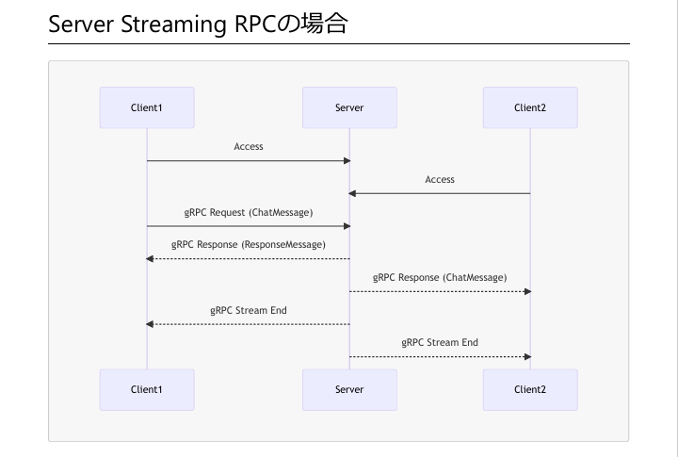

C#
 | ASP.Net Core
 | .NETを使用したオープンソースのwebフレームワーク。
 | クロスプラットフォームのため、Windows, Mac OS, Linuxなど、様々なOS上で動作可能。
 | 様々なクラウドサービスと連携が容易。
 | MVC(Model-View-Controller)パターンを採用しているため、webアプリケーションの構造整理がしやすい。（MCV：データの処理（M)、UIの表示や入力（V)、Model-View間のデータの引き渡しや機能呼出し(C)の役割を分担・明確化させるアーキテクチャ）

 | Blazor
 | .NETとC#を使用して単一ページのアプリを構築するためのクロスプラットフォームで、web UIフレームワーク。コンポーネント指向。
 | 再利用可能なコンポーネントを使用してクライアントとサーバーの両方から実行できるwebアプリを構築できる。
 | Blazor UIコンポーネントは.NETコードとRazor構文の組み合わせで実装。
 | Razor：HTMLにC#コードを埋め込んで書く技術・記法。C#の記述部を動的にHTMLを生成してデータを完成させ、ブラウザに渡す。

 | WPF
 | マイクロソフト社が開発するソフトウェアなどのUIを開発するツール。

 | .Net MAUI
 | C＃とXAMLを使用してネイティブモバイルおよび、デスクトップアプリをs区政するためのクロスプラットフォームフレームワーク。
 | .Net MAUIを使用すると、１つの共有コードスペースからAndroid, iOS, macOS, Windowsで実行可能なアプリ開発ができる。

システム構成
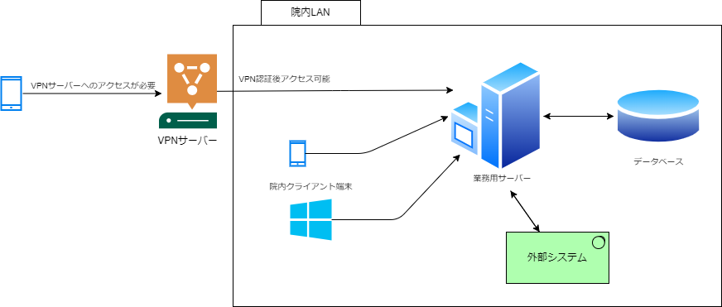

テーブル設計
Users |  |  |  | ルーム | メッセージ | ファイル | 連絡先 | ルーム参加者 | 既読

 | UserID | user_id |  | ルームID | メッセージID | ファイルID | 連絡先ID | ルーム参加者ID | 既読ID
 | ログインID | login_id
 | password | password(_hash)
 |  | (password_salt)
 | 名前 | user_name |  | ルーム名 | ルームID | ファイル名 | 連絡先所有者UserID | ルームID | メッセージID
 | 生年月日 | birth_date |  | チャットの種類 | 送信者UserID | ファイル形式 | 連絡先UserID | 参加者UserID | UserID
 | 性別 | gender_code |  | 作成者UserID | メッセージ内容 | file size | 表示名 | 作成日時 | 作成日時
 | 郵便番号 | zip_code |  | 作成日時 | 送信日時 | アップロード日時 | 作成日時 | 最終更新日 | 最終更新日
 | 住所 | address |  | 最終更新日 | 編集されたか | アップロードUserID | 最終更新日 | 削除されたか
 | 電話番号 | phone |  | 削除されたか | 固定されているか | 添付されたメッセージID | 削除されたか
 | 携帯 | mobile |  |  | 通知 | 作成日時
 | Eメール | email |  |  | 作成日時 | 最終更新日
 |  |  |  |  | 最終更新日 | 削除されたか
 | 職員番号 | personal_number |  |  | 削除されたか
 | 所属部署名 | department_name
 | 役職 | position_name
 |  | job

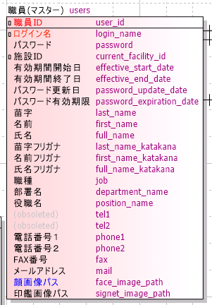
 | 作成日時 | created_at
 | 最終更新日 | updated_at
 | 削除されたか | deleted
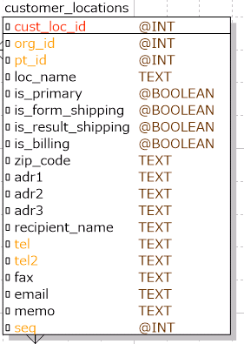
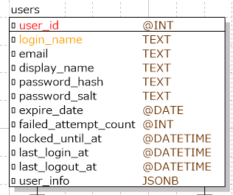

 |  |  | 連絡先の場合は locations ではなく contacts を使う(locations は配送先としても使いたいための命名)

0318
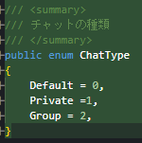

ChatType.Group は意味がなさそう。
Private/Public(非公開/公開) を制御したい？
チャットの単位はChatなのか、Roomなのか？Room単位ならRoomTypeが適切。

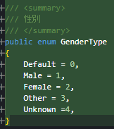

ジェンダー(社会学的性別)の場合は、情勢によって増減が考えられる。enumとして固定値にはしないほうがよい。
enum にするならセックス(生物学的性別)で、JISの定義に従うのがよさそう。

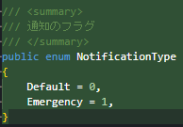

Emergency は突発的な緊急の何かを要する。緊迫しすぎなのでチャットでは適切ではない。
同様に Urgency もやりすぎな感じがあるので使わない。
enum MessagePriority あたりにして、High とするくらいでいいのでは。

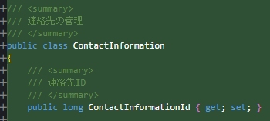

Informationは冗長。とっても意味が通じるかどうかを検討するとよい。

File だけだと、他と被りやすいし区別がつかないので、XxxxFile とかもうちょっと付け足すとよい。

ReadStatus より MessageReadStatus とした方がよい。関連するテーブル名が含まれているので明確だし、近くに並ぶ。

Participantだと少し意味が強い(?)。カンファレンスとかの発表の参加者とかに使われる。
RoomMember あたりでいいのでは。

